F1
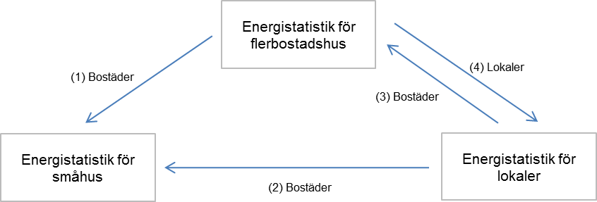
Figur 1 Överflyttningar av area mellan småhus-, flerbostads- och lokalundersökningarna

